16_통곡의 벽(배경)
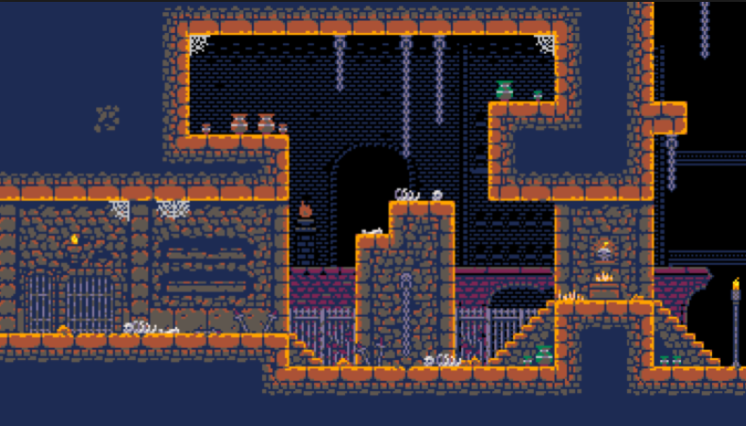
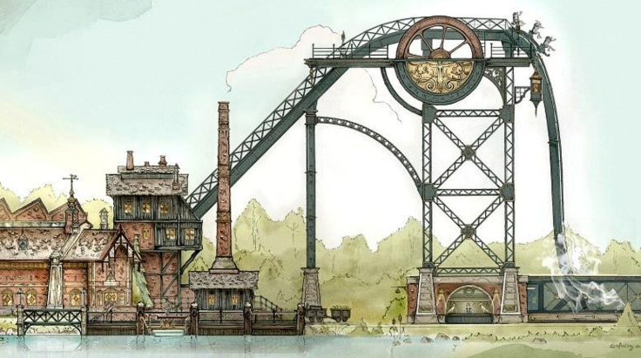
16_통곡의 벽 | 16_WailingWall

기본 컨셉 |  | 참고 레퍼런스

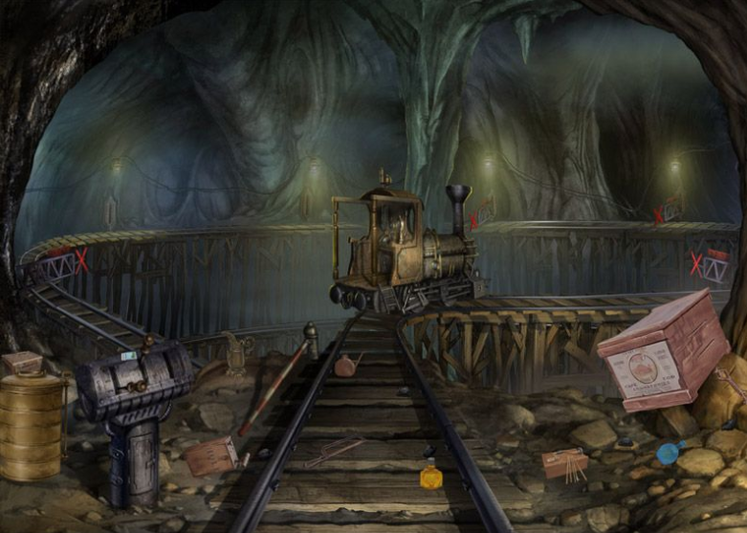
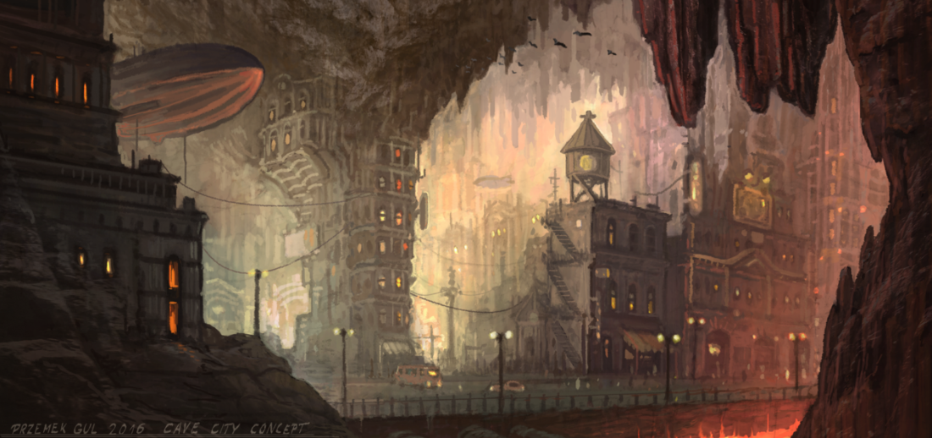
레일들과 폐 노선열차가 조합된 형태의 구조물 |  | 기본 지형에 사용될 예정. | 전체적인 외형적 배경에 대한 컨셉
청동과 구리를 이용한 외부 표현
장식물 컨셉은 TNT상자, 부스러진 바위더미 등으로 표현
컬러 컨셉은 노란색 계열이다.

특이 사항

기본 타일의 제작 방식 변경 예정

16_통곡의 벽(세부)
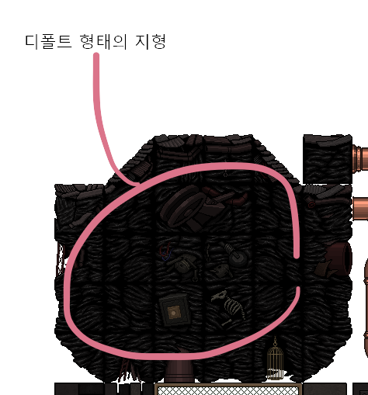

석재 재질의 단면
내부 단면 처리 방식은 다른 기법을 쓸 예정

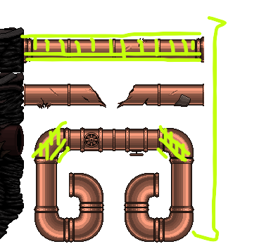

 | 낡은 느낌의 철판 재질의 난간 플랫폼

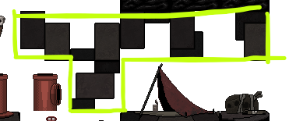

 | 석재 타일의 패턴

